Arkusz1
ООО "ОптТоргПродукт"
прайс-лист
 | (цены по состоянию на 14.05.2014г)
(*изменение цены)
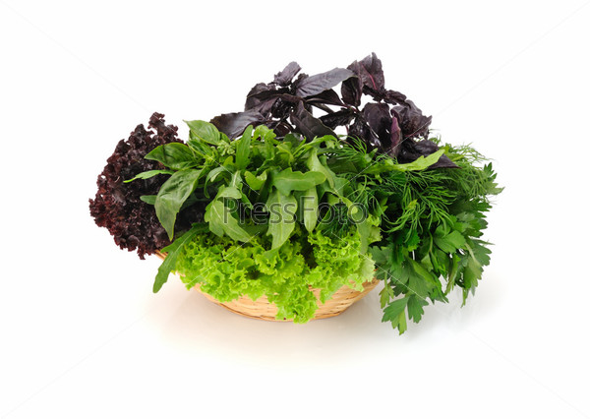

* | Поступление товара на склад в Калининграде осуществляется два раза в неделю.
** | Для всех клиентов действует гибкая система скидок!!!
*** | Любой,интересующий вас товар,отсутствующий на нашем складе, мы можем заказать дополнительно при наличии вашей заявки

**** | Изменение цен может происходить с в соответствии с изменениями рыночной стоимости товара

№ п/п | Наименование товара | Страна | Кол-во в коробке | Цена за шт/кг | Наличие на складе в Калининграде
1 | Салат микс "Активный" 180 гр состав: эндивий эскариоль,фризе эндивий,руккола,цикорий радиччио | Польша | 8 шт | 60.00 | есть

2 | Салат микс "Вечеринка" 180 гр состав: эндивий эскариоль,фризе эндивий,цикорий радиччио | Польша | 8 шт | 60.00 | есть

3 | Салат микс "Выходные" 150 гр состав: эндивий эскариоль,фризе эндивий,цикорий радиччио, валерианелла | Польша | 8 шт | 60.00 | есть

4 | Салат микс "Семья" 250 гр состав: салат айсберг,фризе эндивий,цикорий радиччио,морковь | Польша | 8 шт | 60.00 | есть

5 | Укроп (весовой) | Россия | 1 кг | 300.00 | есть
6 | Петрушка (весовая) | Россия | 1 кг | 300.00 | есть
7 | Лук (весовой) | Россия | 1 кг | 250.00 | есть
8 | Кинза (весовая) | Россия | 1 кг | 300.00 | есть
Пряная зелень
9 | Базилик зеленый | Израиль | 1 кг | 700.00 | -
10 | Базилик красный | Израиль | 1 кг | 750.00 | -
11 | Тархун | Израиль | 1 кг | 800.00 | есть
12 | Тимьян | Израиль | 1 кг | 680.00 | -
13 | Тимьян лимонный | Израиль | 1 кг |  | -
14 | Майоран | Израиль | 1 кг | 680.00 | -
15 | Лук резанец | Израиль | 1 кг | 750.00 | -
16 | Шалфей | Израиль | 1 кг | 700.00 | есть
17 | Розмарин | Израиль | 1 кг | 670.00 | есть
18 | Душица (Орегано) | Израиль | 1 кг | 680.00 | есть
19 | Мята | Израиль | 1 кг |  | -
20 | Мята | Испания | 2 кг | 250.00 | есть
21 | Лимонная трава | Израиль | 2 кг | 680.00 | есть
22 | Щавель | Израиль | 1 кг |  | -
23 | Руккола | Израиль | 1 кг | 380.00 | есть
24 | Саликорния | Израиль | 1 кг |  | -
25 | Мезуна | Израиль | 1 кг | 680.00 | -
26 | Мангольд | Израиль | 1 кг | 680.00 | -
27 | Мелисса | Израиль | 1 кг | 680.00 | -
28 | Шпинат | Испания | 1 кг | 400.00 | есть
29 | Шпинат | Польша | 1 кг |  | -
30 | Валерианелла | Испания | 1 кг | 420.00 | есть
31 | Валерианелла | Польша | 1 кг |  | -
32 | Подсолнечник проросший | Израиль | 1 кг |  | -
Прочие овощи
33 | Брокколи (в пленке) 500 гр | Испания | 10 шт | 60.00 | -
34 | Цветная (в пленке) | Испания | 8 шт |  | -
35 | Цветная | Франция | 6 шт | 100.00 | -
36 | Лук белый | Италия | 10 кг | 60.00 | -
37 | Лук порей | Бельгия | 10 кг | 60.00 | -
38 | Укроп | Испания | 4 кг |  | -
39 | Сельдерей стебель | Испания | 16 шт | 45.00 | -
40 | Римский салат | Италия | 10 шт | 30.00 | -
41 | Gentile | Италия | 10 шт | 70.00 | -
42 | Little Gem | Испания | 10 шт |  | -
43 | Lollo biondo | Италия | 12 шт |  | -
44 | Lollo rosso | Италия | 12 шт |  | -
45 | Салат маслянный | Польша | 16 шт | 20.00 | есть
46 | Айсберг | Испания | 10 шт | 60.00 | -
47 | Кольраби | Италия | 25 шт |  | -
48 | Перец красный | Испания | 5 кг |  | -
49 | Перец красный | Испания | 5 кг |  | -
50 | Перец желтый | Испания | 5 кг |  | -
51 | Перец оранжевый | Испания | 5 кг |  | -
52 | Цукини | Испания | 5 кг |  | -
53 | Баклажан | Испания | 5 кг |  | -
54 | Пекинская | Польша | 1 кг |  | -
55 | Капуста белокач. | Польша | 1 кг |  | -
56 | Яблоки айдарет | Польша | 1 кг |  | -
57 | Свекла | Польша | 1 кг |  | -
58 | Морковь | Польша | 1 кг |  | -
59 | Мята | Испания | 2 кг |  | -
60 | Капуста белокач. | Македония | 2-3 кг |  | -
61 | Клубника | Испания | 2 кг |  | -
62 | Айсберг | Польша | 10 шт | 40.00 | есть
63 | Морковь молодая | Италия | 10 кг | 40.00 | есть
64 | Пекинская молодая | Польша | 10 кг | 40.00 | есть
65 | Помидоры |  | кг | 65.00 | есть
66 | Огурец |  | кг | 85.00 | есть
67 | Перец красный |  | кг | 180.00 | есть
Фрукты
68 | Бананы |  | кг | 65 | есть
Телефоны отдела продаж : |  | 65-02-94 , | 65-02-10
Адрес нашего сайта : |  | www.trava39.ru

